こんだて表（８月）
8 | 月 | きゅうしょくこんだて表
 |  |  |  |  |  |  |  |  |  |  |  | Bブロック | 和歌山市立 浜宮 小学校
 |  |  |  |  |  |  |  |  |  | ぎゅうにゅうはあかのたべもの パン・ごはんはきいろのたべもの
日付 | 曜日 | 主食 | 牛乳 | こんだて |  |  | おもにからだをつくる |  |  | おもにからだのちょうしをととのえる |  |  |  | おもにねつやちからの もとになる （きいろのたべもの）
 |  |  |  |  |  |  | （あかのたべもの） |  |  | （みどりのたべもの）
しぎょうしき
27 | 月

28 | 火 | パン | ○ | ホットドック |  |  | フランクフルト |  |  |  |  |  |  | さとう
 |  |  |  |  |  |  |  |  |  | キャベツ |  |  |  | あぶら
 |  |  |  | コンソメスープ |  |  | ベーコン |  |  | たまねぎ とうもろこし |  |  |  | じゃがいも あぶら
 |  |  |  | きょうは、「ホットドッグ」です！じぶんでパンにやさいとフランクフルトをはさんでたべましょう♪
29 | 水 | ごはん | ○ | ちくわのいそべあげ |  |  | ちくわ あおのり |  |  |  |  |  |  | こむぎこ あぶら
 |  |  |  | ひじきまめ |  |  | ひじき だいず あぶらあげ |  |  | いんげん にんじん |  |  |  | あぶら さとう
 |  |  |  | みそしる |  |  | とうふ みそ |  |  | とうがん しめじ あおねぎ
 |  |  |  | あおのりは かいそうのなかまです。てつぶんやカルシウムなどのえいようが たくさんふくまれています。
30 | 木 | パン | ○ | すぶた |  |  | ぶたにく |  |  | つちしょうが たまねぎ にんじん ピーマン たけのこ ほししいたけ |  |  |  | でんぷん あぶら さとう
 |  |  |  | ナムル |  |  |  |  |  | チンゲンサイ もやし |  |  |  | さとう ごまあぶら
 |  |  |  | 「ナムル」は ごまあぶらをつかったあえものです。ごまあぶらのかおりで やさいがとてもおいしくなります。
31 | 金 | ごはん | ○ | にくじゃが |  |  | ぶたにく |  |  | たまねぎ にんじん こんにゃく |  |  |  | じゃがいも あぶら さとう
 |  |  |  | ゴーヤのつくだに |  |  | かつおぶし こんぶ |  |  | ゴーヤ にんじん |  |  |  | さとう
 |  |  |  | 「にくじゃが」のじゃがいもには、くだものにまけないくらい“ビタミンＣ（シー）”がたくさんふくまれています.
＊献立に使用している野菜は、天候等により変更することがあります。
＊おはし・マスク・はんかちは、毎日洗って持ってきましょう。
栄養所要量の基準 |  | エネルギー |  | たんぱく質 | 脂肪 | 食塩相当量 | カルシウム | マグネシウム | 鉄 | 亜鉛 | ビタミンA | ビタミンＢ１ | ビタミンB2 | ビタミンC | 食物繊維
 |  | kcal |  | ｇ | エネルギーの25～30％ | 2.5ｇ未満 | ｍｇ | ｍｇ | ｍｇ | ｍｇ | μｇRE | ｍｇ | ｍｇ | ｍｇ | ｇ
 |  | 640 |  | 24.0 |  |  | 350 | 80 | 3.0 | 2.0 | 170 | 0.40 | 0.40 | 20 | 5.0

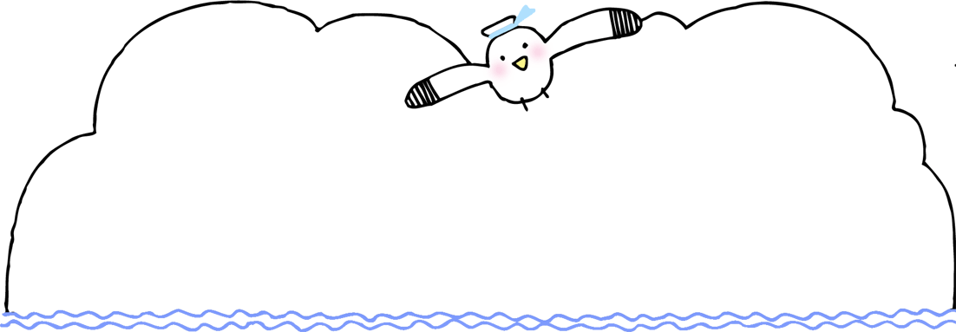
ＥＡＴ通信
つう
しん
 |  |  |  |  |  |  |  |  | まだまだ暑い日が続きますね。
 |  |  |  |  |  |  |  |  | ２学期は、いろいろな行事があります。
 |  |  |  |  |  |  |  |  | 食事・運動・睡眠を大切にして元気にすごしましょう！
～バランスよく食べよう！～
た

 |  |  |  |  |  |  | 成長期の子どもたちは、いろいろな栄養素をバランスよくとることが大切です。
 |  |  |  |  |  |  | 主食・主菜・副菜をそろえて食べると栄養素をバランスよくとることができます。

 | ビタミン・ミネラル・食物せんいを多く |  |  |  |  |  | 主食・主菜・副菜をそろえた 献立にしましょう。 |  |  |  |  |  | たんぱく質を多く含み、筋肉や
 | 含み、体の調子を整える。 |  |  |  |  |  |  |  |  |  |  |  | 血液など、体を作るもとになる。
ふくさい
副菜
しゅさい
主菜

ﾄﾏﾄのｻﾗﾀﾞ
きゅうりとわかめのすのもの
ブリのてりやき
ソーセージのソテー
たまごやき
あおなのおひたし
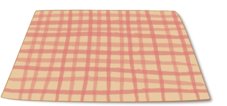
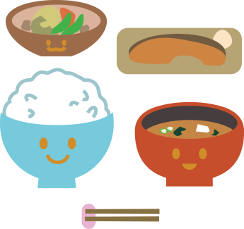
ひじきのにもの
やさいいため
めだまやき
なっとう

しゅしょく
主食
もういっぴん

ホットケーキ
オレンジジュース
ぎゅうにゅう
コーンフレーク
つけもの
ごはん
りんご
いちご
スパゲティナポリタン
トースト
 |  |  |  |  |  |  |  |  |  |  |  |  | ビタミン・ミネラル・食物せんいを
 | おもにエネルギーや熱の |  |  |  |  |  |  |  |  |  |  |  | 多く含みます。飲み物や汁物は
 | もとになる。 |  |  |  |  |  |  |  |  |  |  |  | 水分補給にもなります。
やさいスープ
とうふのみそしる

